写真集
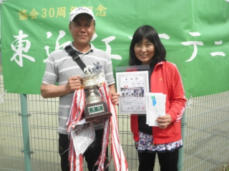
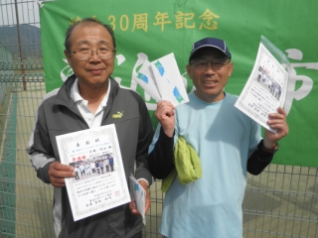

１位トーナメント 優勝 鈴木・今井（フレンズ・うさかめ） 準優勝 片岡・杉山（京セラ・村田）

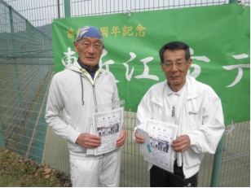
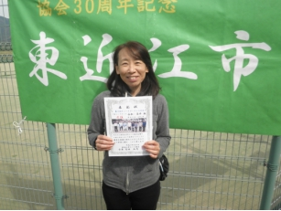

３位 羽田・高田（湖東プラチナTC) ４位 永松・筒井（Kテニス・ぼんズ）

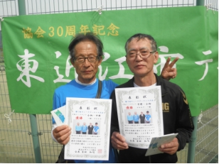
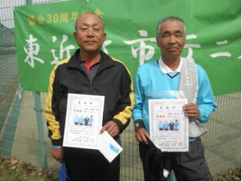

２位トーナメント 優勝 中野・小柳（プラチナ・一般） 準優勝 吉田・安田（湖東プラチナTC)

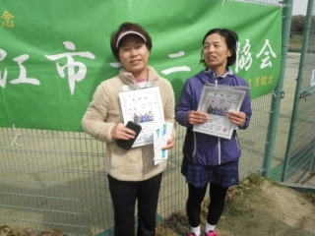
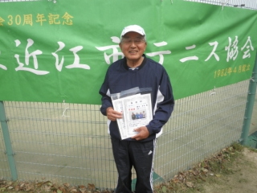

３・４位トーナメント 優勝 堀部・山田（湖東プラチナTC) 準優勝 藤本・青木（湖東プラチナTC)

